보스
보스가 되는 '감정의 신'의 컨셉과 스킬셋 설정

모든 보스는 중국 고대 신화의 '사흉수'로부터 모티브를 따왔음
그러나, 사흉수의 색을 약하게 하여 서사가 더 드러나고, 개성있는 캐릭터를 만들고자 함

따라서 각 보스는 다음과 같은 특성을 고려하여 컨셉을 설정함
- 모티브가 되는 사흉수의 특성
- 각 캐릭터의 서사
- 각 캐릭터가 맡는 감정과 관련된 주제

위 컨셉에 따라 보스와 거주층, 하위 몬스터, 드롭 아이템을 구현하였음

우선, 모든 감정의 신은 '사흉수' 중 하나를 모티브로 함
또한, 모든 감정의 신의 컨셉은 다음 3가지 중심으로 디자인함
- 모티브가 되는 사흉수의 특성
- 각 신의 서사(과거 역할, 행복의 신과의 사건, 현재 상태)
- 각 감정과 관련된 주제

>> 참고로, 주제의 경우 게임 내에서 직설적으로 명시하지 않음.

위 3가지가 결정된 후, 각 층의 컨셉을 이에 연관되도록 디자인하려고 해

1. 슬픔의 신

- 슬픔의 신은 '혼돈'에서 모티브를 따옴, '혼돈'의 무질서, 무형태를 차용함
- 슬픔의 신은 기존에 피조물들의 슬픈 기억, 추억을 관할하던 신이었으나, 행복의 신은 이 역할이 불필요하다고 느껴 슬픔의 신을 습격해 감정을 지워버림,따라서 현재 슬픔의 신은 무감정의 상태에 있음
- 슬픔은 상실을 의미하지만, 또한 그 과정에서 기억의 소중함을 자각하고 이를 통해 성장해나갈 수 있는 원동력이 됨.

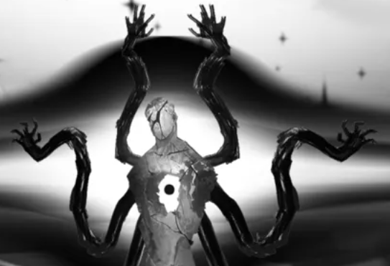
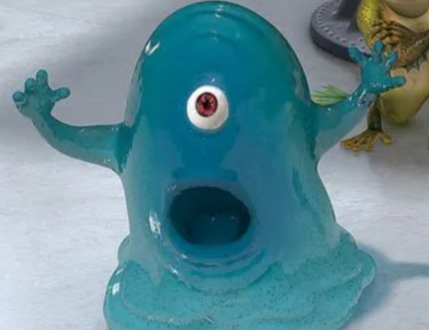
슬픔의 신은 탁한 물로 이루어진 형태를 지니며, 수면으로부터 상체가 솟아나 있고, 얼굴이 있을 부분에 구멍이 나 있음. |  |  |  | >> 출처: <림버스 컴퍼니>, 환상체 '길 잃은 마음' |  |  |  | >> 출처: <monsters vs aliens>, bob
또한 몸 내부에 피조물들의 슬픈 기억, 추억이 응축된 핵이 존재함

캐릭터는 슬픔의 신 내부의 핵을 깨트려, 저장된 기억이 세어나오도록 하여, 슬픔의 신 내부에 감정이 퍼지도록 해야 함

>> 핵은 총 3번 깨트려야 하며, 깨트릴때마다 보스의 공격이 약화되고(기억을 되찾으며) 원형을 되찾기 시작함

이 과정에서 슬픔의 신은 감정을 되찾고, 순순히 플레이어가 원하는 것을 넘겨줌

층 컨셉: 전체적으로 어두운 동굴 속, 바닥 전체가 수면을 연상케하는 물질로 이루어짐 | >> 이런 느낌인데 저 구멍이 얼굴로 가 있고 전체적으로 물로 이루어져있다고 생각하면 편함 |  |  |  |  |  | >> 이 친구랑 섞여있다고 봐도 됨
이 수면을 통해 하위 몬스터들이 등장
배경의 단조로움을 피하기 위해 동굴 형태의 암석 구조물들이 조금 존재

2. 분노의 신

- 분노의 신은 '궁기'를 모티브로 따옴. '궁기'는 전쟁과 파괴의 상징이며, 맹수로 묘사됨
- 분노의 신은 기존에 피조물들에게 분노를 부여하는 역할을 맡았으나, 행복의 신은 이러한 역할이 피조물들의 파멸을 이끌을 것이라도 믿어 분노의 신을 봉인함. 따라서 분노의 신 무력하게 봉인되어, 피조물의 감정관리의 역할만을 수행중임
- 분노는 파괴를 불러올 수 있지만, 억눌릴 경우 없어지는 것이 아닌 더 난폭하게 터질 수 있음. 이에 적절한 분노는 필수적임을 알리는 것.

봉인된 분노의 신은 한쪽 눈을 제외한 모든 표면이 암석으로 뒤덮혀 있으며,
사슬에 묶여 봉인되어 있음(동작은 이집트 파라오의 sarcophagus를 연상하는 자세)

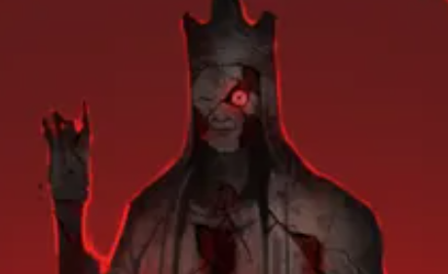
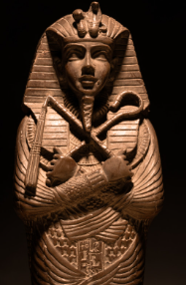
분노의 신은 특이사항이 있는데, 스토리 초반부에 조력자로써 행복의 신을 끌어내리고자 하는 목적으로 주인공을 도움. 따라서 주인공이 스토리를 진행하는 중간에 대적하지 않음.
오히려 스토리 초반에 주인공을 시험하고 감정을 스킬로 사용하는 법을 알려줌

그러나, 스토리의 후반부에, 억제된 분노가 풀리면서 본성을 드러내고, 이 과정에서 주인공과 대적하는 스토리를 지님

봉인이 풀린 분노의 신은 껍질이 깨지고 내면에서 용암, 화염으로 이루어진 물질로 형상됨.
또한 뿔이 달린 짐승의 형상으로 바뀜
이 보스는 감정으로 피해를 입지 않으며, 플레이어는 '회피'를 통해 보스가 스스로 피해를 입는 기믹으로 제거해야 함.

분노의 신이 거주하는 층은 전쟁 이후 불길이 잦아들은 폐허를 연상케 하며, | >> 출처: <림버스 컴퍼니>, 환상체 '나는 비워내느니'
몬스터들은 굳은 용암 제질로 이루어져있음 | >> 요런 느낌의 보스가 |  |  |  | >> 요런 자세를 취하고 사슬에 묶여있는 느낌

3. 혐오의 신

- 혐오의 신은 '도철'을 모티브로 이루어져있음
- 혐오의 신은 기존에 피조물들의 혐오를 관리하는 역할을 맡았으나, 행복의 신의 협박으로 인해 스스로 역할을 포기함. 따라서 현재 세상의 잘못됨을 알지만, 진실을 마주하지 않고 피함
- 혐오라는 감정은 올바른 선택을 하게끔 유도하는 원동력이 될 수 있음

혐오의 신은 녹슬어버린 갑옷 안에 뱀의 형태를 짙은 녹색의 물질이 움직이는 형태를 띄고 있음

혐오의 신과 진행하는 전투는 타임어택의 모습을 띔 |  |  |  |  |  | >> 이 친구는 딱히 레퍼가 없음. 순수 상상력으로 내놓은거라…
혐오의 신은 기본적으로 도트 데미지를 입히는 형식으로 공격하며,
갑옷이 깨질 경우 더 많은 도트 데미지를 줌. 다만 갑옷이 깨지면 그만큼 더 많은 피해를 받음

혐오의 신이 거주하는 층은 늪지대를 연상케 하는 배경으로, 이끼, 곰팡이와 같은 부패의 흔적이 다분함. 하위 몬스터들 또한 '뱀'을 연상케 하는 형태를 지니며, 전체적으로 '중독'을 컨셉으로 운영됨

4. 두려움의 신
-두려움의 신은 '도올' 에서 모티브를 따옴. 도올은 반항적이고, 예측이 불가능한 존재로 묘사됨
- 두려움의 신은 행복의 신을 무서워하는 것이 아닌, 자신의 세상이 소멸하는 것을 무서워함. 따라서 행복의 신은 이를 이용해 두려움의 신을 속혀 두려움이 존재하는 한 이 세상은 파멸의 길을 걸을 것이라고 함. 이에 두려움의 신은 자신의 능력을 행복의 신에게 넘기고,
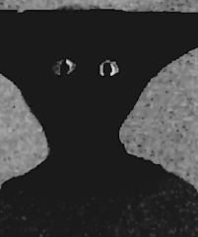
자신이 세상의 파멸을 막았다고 믿게 됨
- 두려움은 우리가 준비하고 대처하게끔 하는 원동력임을 알리고자 함 |  |  | >> 출처: <Take care>, 유튭 채널 'Boisvert', analog horror

두려움의 신은 완전히 검은 그림자의 형태를 지님. 그러나 주시하는 눈만 드러나 있음

두려움의 신이 거주하는 공간은 미로임. 주인공은 미로를 따라 중심에 도달해야 하며, 중심에서 두려움의 신과 대적하게 됨

 |  | >> 약간 이 친구 같은 느낌으로

스킬 구성은 진행중~

UI
기본 UI 상호작용
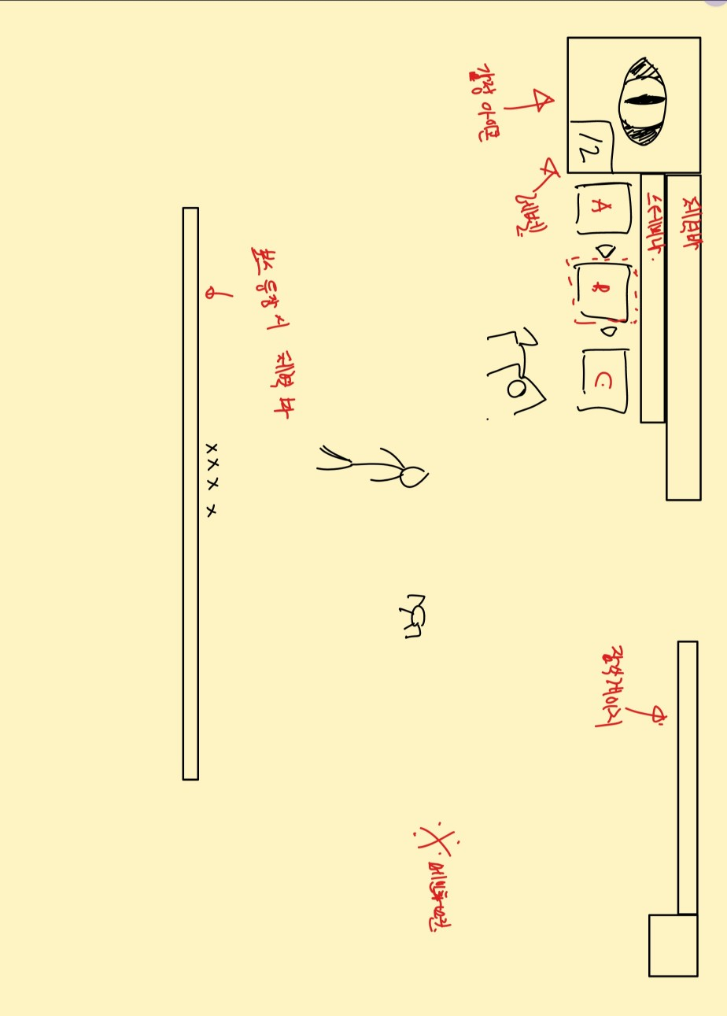

플레이어의 기본 플레이 화면 내 요소(좌상단부터 기입)

- 사용 감정 아이콘
 | > 감정은 'W' 키를 통해 변경하며, 변경할 때 명시되는 아이콘이 바뀜
 | > 또한, 잠식 게이지 단계에 따라 아이콘의 모습이 변함
 |  | > 'W' 키는 10초의 쿨다운이 존재함
- 레벨
 | 플레이어의 레벨을 명시해줌
 | 레벨은 총 20레벨까지 올릴 수 있으며, 1레벨 당 1의 스탯 강화 수치, 5레벨 당 1의 스킬 강화 수치를 부여받음
 | 경험치는 몬스터 드랍량에 따라 달라지며(몬스터 기획에서 상세 설명), 1레벨->2레벨 필요 경험치는 150부터 시작하여, 레벨 당 20씩 피룡 경험치량이 증가함

- 체력 바
 | > 체력 바는 플레이어의 현재 체력 상태를 나타냄.
 | > 초기 체력은 500으로 설정(변동 가능), 체력 스탯 최종 강화 시 1000까지 성장
- 스테미너 바
 | > 스테미너 바는 플레이어의 현재 스테미너 상태를 나타냄.
 | > 스테미너는 대쉬와 스킬 사용 시 소모되는 자원임
 | > 스테미너의 초기 수치는 100, 최종 스탯 강화 시 200까지 성장
 | > 스테미너는 자동 충전되며, 충전 속도 초기 수치는 초 당 10, 충전 속도 최종 강화 시 초 당 20까지 성장

- 현재 스킬
 | > 현재 사용 감정 스킬을 명시해주는 아이콘임
 | > 잠식 게이지에 따른 현 단계 스킬은 하이라이트 되어 있음
 | > 스킬은 'Q' 키를 통해 시전함
 |  | > Q 키 자체에는 쿨다운 제약이 없고, 스킬 쿨다운에 따라 달라짐

- 잠식 게이지 |  |  |  |  | >> 기본 플레이 화면 구상도
 | > 현재 잠식 게이지량을 명시함
 | > 잠식 게이지 충전량은 스킬에 따라 상이함.
 | > 초기 잠식 게이지량은 100, 최종 강화시 200까지 성장함
 | > 추가로, '정신 가다듬기' 동작을 시전하면 잠식 게이지가 감소함.
 | > 정신 가다듬기 감소량 초기 수치는 초 당 5, 최종 강화 시 초 당 20까지 성장함
 | > 정신 가다듬기는 'E' 키를 누르고 있을 때 시전됨
 |  | > 추가로, 동작 측면에서 E키를 누르자 마자 수치 감소가 일어나는 것이 아닌, 처음 누르고 1초 뒤부터 감소하는 형식으로. 아니면 연타하면 계속 줄어들음

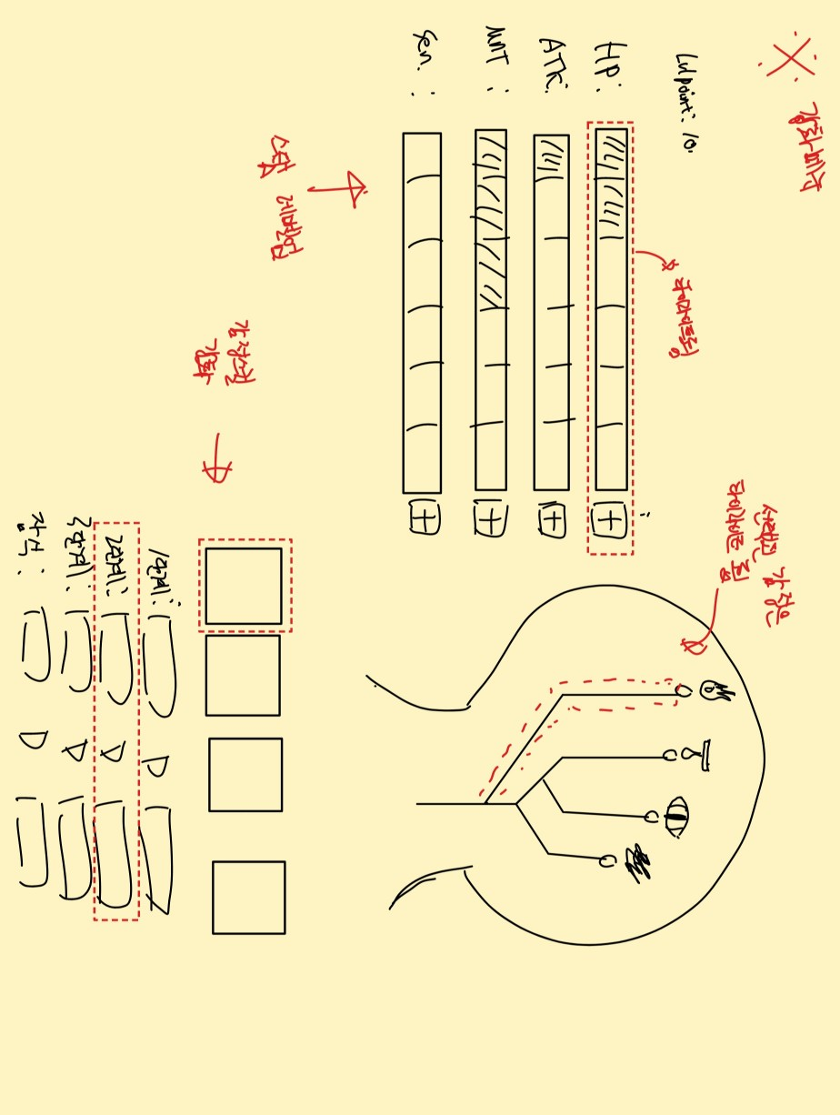
- (보스 등장 시) 보스 체력 바
 | > 보스 등장 시 해당 보스의 체력 상태를 나타냄

강화 화면 UI

강화화면은 기본 화면에서 'M' 키를 눌러 열 수 있음
이 화면이 띄워지면 게임은 자동으로 일시정지 됨

강화 화면 조작은 방향키 혹은 클릭을 통해 조작이 가능함
방향키로 요소 이동, enter 키로 요소 강화 확정을 진행함

화면 내 요소(좌상단부터 나열)

- 스탯 강화
 | 캐릭터의 '레벨' 이 오를 때마다 1의 강화 수치를 획득하며, 이를 스탯 강화에 투자할 수 있음
 | 원하는 스탯에 투자가 가능하며,
 | '+' 버튼을 직접 클릭하거나,
 | 방향키를 통해 조작하여 'enter' 키를 누르면 스탯이 추가됨 |  | >> 방향키를 통해 조작할 경우, 선택된 수치 바는 하이라이트 됨

 | 모든 수치는 총 10단계까지 강화 가능.
 | 플레이어의 레벨은 총 20레벨까지 가능하므로, 2가지 스탯을 최종 강화 가능함
 |  |  |  |  | >> 강화 화면 구상도
 |  | > 체력: 기초 수치 500, 최종 수치 1000, 1단계 당 50씩 증가함
 |  | > 공격력(스킬 데미지 배수): 기초 수치 1.0(1배), 최종 수치 1.8(1.8배), 1단계 당 0.08씩 증가함 |  | >> 공격력이 불필요하다고 생각이 들 수 있지만, 스킬 업그레이드는 피해량보다 기능에 초점을 맞출 것임.
 |  | > 스테미너: 기초 수치 100, 최종 수치 200, 1 단계 당 10 씩 증가함 |  | 따라서 공격력 스탯이 플레이어가 데미지 아웃풋을 늘릴 수 있는 주 수단으로 사용하여, 선택지를 늘리는 것으로 계획함
 |  | > 정신력(정신 가다듬기 속도): 기초 수치 초 당 5, 최종 수치 초 당 25, 1단계 당 2씩 증가함
 |  | > 민감도(잠식 게이지 최종 량): 기초 수치 100, 최종 수치 200, 1단꼐 당 10씩 증가함
- 감정 회로 강화

 | 감정회로 수치는 5레벨 당 1의 수치를 얻음. (게임 내 최대 4의 수치를 획득)
 | 감정의 경우 다단계 강화가 아닌, 1회 각성의 느낌으로 강화함.
 | 각 감정 스킬의 단계마다 강화가 가능함. 또한 잠식 효과의 페널티를 약화시키는데에 투자할 수도 있으므로, 플레이어에게는 총 16개의 투자 선택지가 있음

 | 플레이어는 클릭을 통해 스킬을 강화하거나, 방향키를 조작해 선택할 수 있음

캐릭터
캐릭터의 스토리적인 설정은 디자인팀의 결과물에 따라 달라질 것임
따라서, 해당 문서에서는 캐릭터의 기능적인 측면에 대하여 다룰 예정임

캐릭터의 기능상 디자인은 게임 내 캐릭터의 '행동'을 중점으로 진행할 것임

캐릭터의 '행동'
- 요소 상호작용
- 타격
- 스킬 사용
- 피격
- 이동
- 감정 가다듬기

1. 요소 상호작용

요소 상호작용이란 인물, 필드 내 장치 등 캐릭터가 게임 진행에 있어 상호작용하는 것을 의미함
해당 동작은 캐릭터 자체의 행동은 없으며, 상호작용하는 요소에 따라 다른 결과물을 내놓음
따라서 해당 행동은 넘어감

2. 타격

캐릭터는 '기본 공격' 메커니즘을 가지고 있음
그러나, 기본 공격의 비중은 매우 작게 설정할 것이고(감정을 활용한 게임 운영이 메인이므로)
기본 공격의 목적은 '스킬 사용 불가 상황에서 자기방어'임

캐릭터는 피조물이라는 컨셉을 가지고 있으므로, 기본 공격은 화려한 무술이나 싸움 콤보가 되면 안됨

1타: 오른쪽 주먹을 원을 그리며 크게 내지름.
 | >> 해당 동작은 스트리트 파이팅에서 저숙련자들이 주로 사용하는 기술인 HayMaker에서 기인하였음
 |  | 출처 | >> 픽셀 디자인을 할 때 해당 영상을 참고할 것

3. 스킬 사용

스킬 사용 시 캐릭터는 멈추지 않음 |  |  |  | (정신 집중을 요구하는 일부 스킬 제외)
이는 캐릭터가 이동하며 스킬 시전하는 것을 의미함(캐릭터의 스킬 시전이 이동에 영향을 미치지 않음)

스킬 사용 동작의 경우, 각 스킬마다 상이할 것이므로 '스킬' 시트에서 더 자세하게 기술함

4. 피격

기본적으로 캐릭터가 피격될 경우, 매우 짧은 넉백과 함께 잠시 무적 상태가 됨(아무것도 못하고 두들겨 맞는거 방지용)

어떤 특수공격들은 넉백의 정도가 강함
(이 경우 따로 기술할 예정)

피격 시 캐릭터는 뒤로 밀려나는 포즈를 취함(약간 배에 한데 얻어맞은 듯한 동작을 취함)

5. 이동

이동은 기본 이동(좌우방향키), 대쉬(shift), 가 있음
탑다운 방식이므로 '점프'의 기능은 넣지 않았음
이동할 때 기본 공격은 불가능하며, 스킬은 시전이 가능함
또한, 캐릭터의 '대쉬' 기능은 앞으로 짧게 돌격하는 기능임. 해당 기능은 '기동'에 초점을 두며, 대쉬 중 피격될 경우 피해를 입으며 대쉬가 취소됨.
대쉬 기능은 난사하는 것을 방지하기 위해, 사용 후 3초의 쿨다운을 가짐

6. 감정 가다듬기

스킬의 '고도' 게이지를 줄이기 위한 동작임
이 동작을 진행할 시 이동할 수 없으며, '정신 집중'의 개념이므로 피격 시 끊김
다만 피격되지 않을 경우, 무한하게 지속할 수 있음
>> 이를 통해 난이도를 조금 낮추며, '고도' 게이지가 보스전에서 더 활약하고록 함

감정 가다듬기 동작은, 캐릭터가 쪼그려 앉아 머리를 두손으로 부여잡고 고통스러워하는 동작으로 함
(원래는 '명상' 컨셉이었지만, 전투 중 갑자기 명상을 하는게 조금 어색해보인다는 생각이 들었음. 따라서 감정으로 인해 고통스러워하며 이를 통제하고자 하는 모습으로 대체함)

 | >> 해당 동작은 Dead By Daylight 에서 'The Doctor' 살인마의 특수능력을 해제하기 위해 생존자들이 진행하는 동작인 '정신 가다듬기' 에서 '기인' 하였음
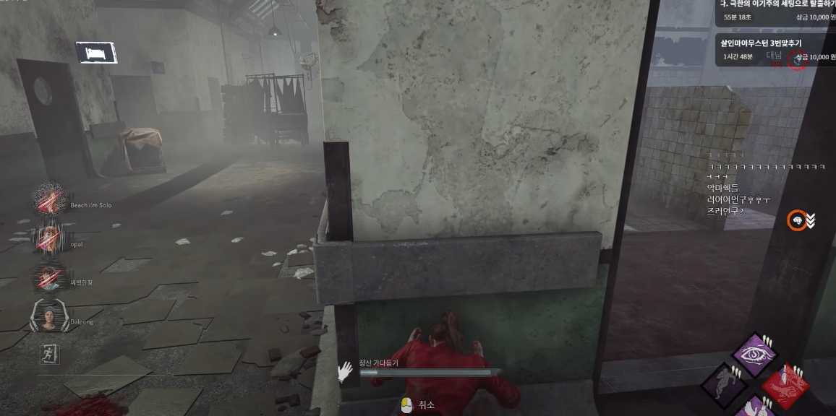

캐릭터의 스탯

'게임 메커니즘' 시트에서 언급하였듯, 캐릭터의 스탯은 다음과 같음
(첫번째 수치는 캐릭터의 기본 스탯에 해당함)
- 체력: 100/110/…/200
- 공격력: 10/12/14/…/30
- 치명타 확률: 0%/2%/…20%
- 치명타 피해량150%/170%/…/250%
-

각 스탯은 10의 스탯 포인트를 투자할 수 있으며,
최대 레벨은 20으로 한정함

